图纸信息表
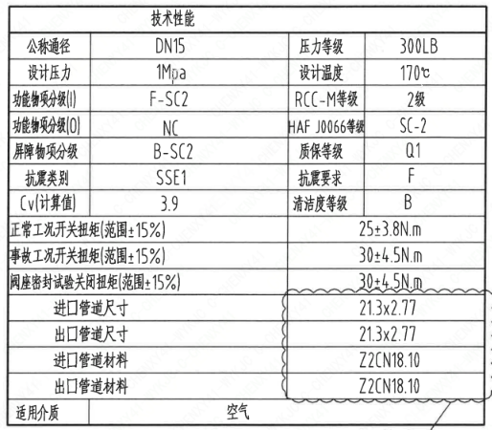
页码 | 表格名称 | 字段名称 | 字段值 | 标准字段名 | 标准字段值
1 | 技术性能 | 公称通径 | DN15 | 阀门入口口径 | DN15
 |  |  |  | 阀门出口口径 | DN15
1 | 技术性能 | 设计压力 | 1Mpa | 设计压力 | 1
1 | 技术性能 | 功能物项分级(I) | F-SC2 | 功能物项分级(完整性) | F-SC2
1 | 技术性能 | 功能物项分级(O） | NC | 功能物项分级(可运行性） | NC
1 | 技术性能 | 屏障物项分级 | B-SC2 | 屏障物项分级 | B-SC2
1 | 技术性能 | 抗震类别 | SSE1 | 抗震分类 | SSE1
1 | 技术性能 | Cv(计算值) | 3.9 | 设计要求流量系数 | 3.9
1 | 技术性能 | 压力等级 | 300LB
1 | 技术性能 | 设计温度 | 170℃ | 设计温度 | 170
1 | 技术性能 | RCC-M等级 | 2级 | 规范等级 | RCC-M2
1 | 技术性能 | HAF J0066等级 | SC-2 | 核安全等级（阀门本体） | SC-2
1 | 技术性能 | 质保等级 | Q1 | 物项质保等级 | Q1
1 | 技术性能 | 抗震要求 | F | 抗震要求 | F
1 | 技术性能 | 清洁度等级 | B | 清洁度等级 | B
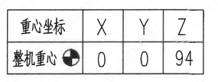
1 | 技术性能 | 正常工况开关扭矩(范围±15%) | 25±3.8N.m
1 | 技术性能 | 事故工况开关扭矩(范围±15%) | 30±4.5N.m
1 | 技术性能 | 阀座密封试验关闭扭矩(范围±15%） | 30±4.5N.m
1 | 技术性能 | 进口管道尺寸 | 21.3×2.77 | 入口接管外径 | 21.3
 |  |  |  | 入口接管壁厚 | 2.77
1 | 技术性能 | 出口管道尺寸 | 21.3×2.77 | 出口接管外径 | 21.3
 |  |  |  | 出口接管壁厚 | 2.77
1 | 技术性能 | 进口管道材料 | Z2CN18.10 | 入口接管材料 | Z2CN18.10
1 | 技术性能 | 出口管道材料 | Z2CN18.10 | 出口接管材料 | Z2CN18.10
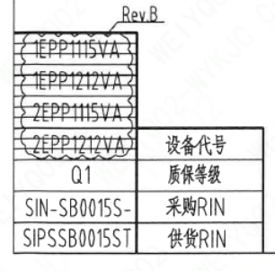
1 | 技术性能 | 适用介质 | 空气 | 流体介质 | A
1 | 阀门重心参数表 | 整机重心 | （0,0,94）
1 | 图签栏 | 重量 | 4.4±10％Kg
1 | 阀门参数表 | 设备代号 | 1EPP1115VA,1EPP1212VA 2EPP1115VA,2EPP1212VA | 功能位置编码 | 1EPP1115VA,1EPP1212VA 2EPP1115VA,2EPP1212VA
1 | 阀门参数表 | 质保等级 | Q1 | 物项质保等级 | Q1
1 | 阀门参数表 | 采购RIN | SIN-SB0015S- | 采购RIN码 | SIN-SB0015S-
1 | 阀门参数表 | 供货RIN | SIPSSB0015ST | 供货RIN码 | SIPSSB0015ST

试验要求
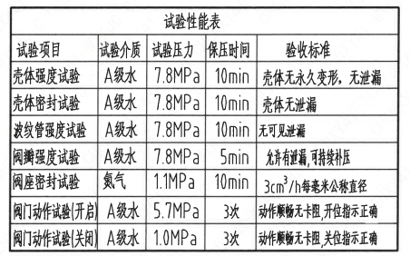
页码 | 试验项目 | 试验介质 | 试验压力 | 保压时间 | 验收标准
1 | 壳体强度试验 | A级水 | 7.8MPa | 10min | 壳体无永久变形, 无泄漏
1 | 壳体密封试验 | A级水 | 7.8MPa | 10min | 壳体无泄漏
1 | 波纹管强度试验 | A级水 | 7.8MPa | 10min | 无可见泄露
1 | 阀瓣强度试验 | A级水 | 7.8MPa | 5min | 允许有泄漏，可持续补压
1 | 阀座密封试验 | 氮气 | 1.1MPa | 10min | 3cm³/h每毫米公称直径
1 | 闵门动作试验（开启） | A级水 | 5.7MPa | 3次 | 动作顺畅无卡阻,开位指示正确
1 | 阀门动作试验（关闭） | A级水 | 1.0MPa | 3次 | 动作顺畅无卡阻,开位指示正确

材料清单
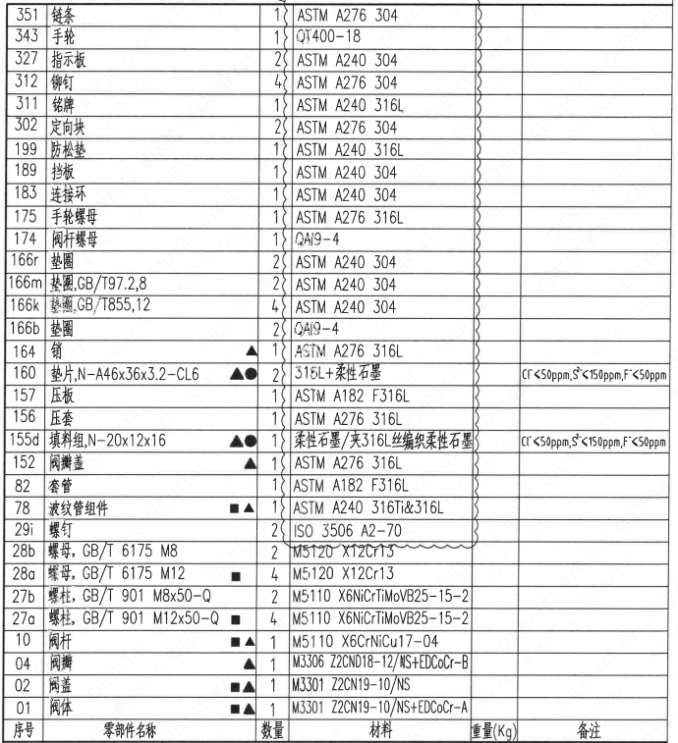
序号 | 零部件名称 | 数量 | 材料 | 重量(Kg) | 备注
01 | 阀体 | 1 | M3301 Z2CN19-10/NS+EDCoCr-A
02 | 阀盖 | 1 | M3301 Z2CN19-10/NS
04 | 阀瓣 | 1 | M3306 Z2CND18-12/NS+EDCoCr-B
10 | 阀杆 | 1 | M5110 X6CrNiCu17-04
27a | 螺柱,GB/T901,M12×50-Q | 4 | M5110 X6NiCrTiMoVB25-15-2
27b | 螺柱,GB/T901,M8×50-Q | 2 | M5110 X6NiCrTiMoVB25-15-2
28a | 螺母,GB/T6175,M12 | 4 | M5120 X12Cr13
28b | 螺母,GB/T6175,M8 | 2 | M5120 X12Cr13
29i | 螺钉 | 2 | ISO 3506 A2-70
78 | 波纹管组件 | 1 | ASTM A240 316Ti&316L
82 | 套管 | 1 | ASTM A182 F316L
152 | 阀瓣盖 | 1 | ASTM A276 316L
155d | 填料组,N-20×12×16 | 1 | 柔性石墨/夹316L丝编织柔性石墨 |  | Cl⁻<50ppm,S²⁻<150ppm,F⁻<50ppm
156 | 压套 | 1 | ASTM A276 316L
157 | 压板 | 1 | ASTM A182 F316L
160 | 垫片,N-A46×36×3.2-CL6 | 2 | 316L+柔性石墨 |  | Cl⁻<50ppm,S²⁻<150ppm,F⁻<50ppm
164 | 销 | 1 | ASTM A276 316L
166b | 垫圈 | 2 | QAI9-4
166k | 垫圈,GB/T855,12 | 4 | ASTM A240 304
166m | 垫圈,GB/T97.2,2.8 | 2 | ASTM A240 304
166r | 垫圈 | 2 | ASTM A240 304
174 | 阀杆螺母 | 1 | QAI9-4
175 | 手轮螺母 | 1 | ASTM A276 316L
183 | 连接环 | 1 | ASTM A240 304
189 | 挡板 | 1 | ASTM A240 304
199 | 防松垫 | 1 | ASTM A240 316L
302 | 定向块 | 2 | ASTM A276 304
311 | 铭牌 | 1 | ASTM A240 316L
312 | 铆钉 | 4 | ASTM A276 304
327 | 指示板 | 2 | ASTM A240 304
343 | 手轮 | 1 | QT400-18
351 | 链条 | 1 | ASTM A276 304

技术要求
页码 | 字段名 | 内容
1 | 设计依据-1 | 1.《核岛截止阀技术规格书》ANX40000014DNHX44DS
1 | 设计依据-2 | 2.《核岛截止阀采购要求及清单（核岛岛系统）》ANX40000014DNHX44GN
1 | 设计依据-3 | 3.《核岛截止阀采购要求及清单（常规岛系统）》ANX40000007DCCJ44GN
1 | 技术要求-1 | 1.核规范二级阀门的设计、制造、检查、试验和检验按RCC-M(2007版)C篇的要求；
1 | 技术要求-2 | 2.阀门焊接端坡口尺寸按《管道、管件、阀门和设备管嘴焊接端接头形式和尺寸要求》(ANX40000055DPCH44DS);
1 | 技术要求-3 | 3.阀门的清洁度等级按RCC-M(2007版)F6000的要求;
1 | 技术要求-4 | 4.阀门的密封面按RCC-M(2007版)S8000的要求执行;
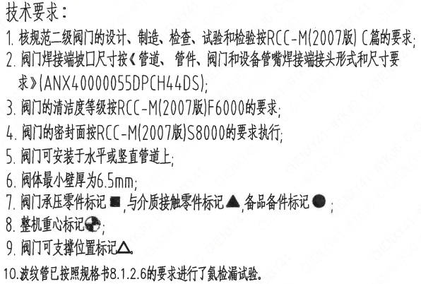
1 | 技术要求-5 | 5.阀门可安装于水平或竖直管道上;
1 | 技术要求-6 | 6.阀体最小壁厚为6.5mm;
1 | 技术要求-7 | 7.阀门承压零件标记■,与介质接触零件标记▲,备品备件标记●；
1 | 技术要求-8 | 8.整机重心标记
1 | 技术要求-9 | 9.阀门可支撑位置标记△
1 | 技术要求-10 | 10.波纹管已按照规格书8.1.2.6的要求进行了氮检漏试验
1 | 采购要求及清单文件编码 | ANX40000014DNHX44GN
1 | 采购要求及清单文件编码 | ANX40000007DCCJ44GN

图签栏
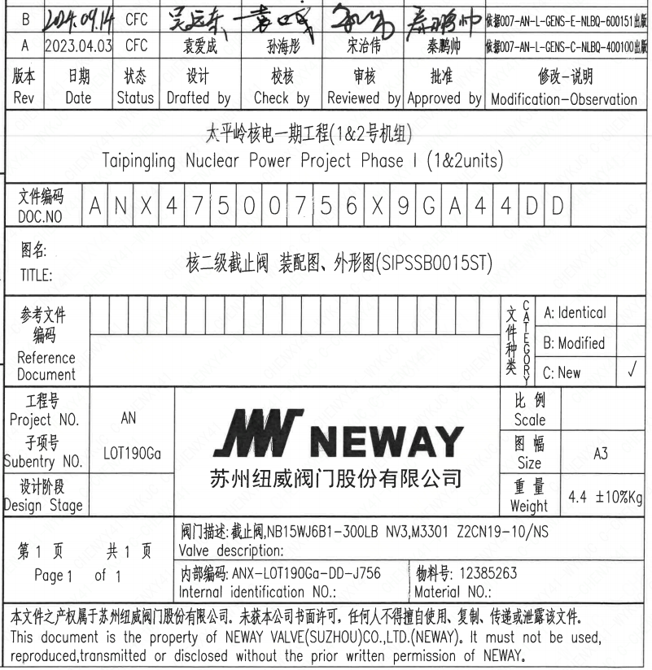
页码 | 文件编码 | 卷标 | 标题 | 参考文件编码 | 参考电站编码版次 | 重量
1 | ANX47500756X9GA44DD |  | 核二级止回阀 装配图、外形图（SITSSB0015ST) |  |  | 4.4±10%Kg

